상품제안서
블루텍 수동 줄자 2m | 상품코드: F29220

 |  |  |  |  |  |  | 02-412-0044 | www.easy1.co.kr
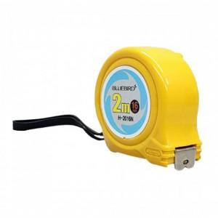

【상세/제작정보】 | 기본수량 미만 인쇄시 비용 추가. 케이스 종이박스 선택시 아트지 선물포장 가능 (추가금발생) (종이박스 250원) 스티커제작 및 부착가능(추가금발생) (제작비 통합20,000원, 부착비 70원)

【인쇄/포장옵션】 | / 포장지포장

【공급단가】 | 수량 | 200~ | 600~ | 1,000~ | 3,000~ | 5,000~
*VAT별도 | 단가 | 2,300원 | 2,260원 | 2,210원 | 2,120원 | 2,030원

【상품 URL】 | https://dev.easy1.co.kr:443/src/goods_detail.php?gdno=29220

